工作表1
dev wifi 测试
AVSDK极速模式 | iphone 6s | 320*240 15fps 250--400kbps
声网 | iphone 7 | 320*240 15fps

无带宽限制，单人情况下 |  |  |  |  | 日志
无丢包 | 1.声音跟画质上没有太大区别，抖动画面都能较快恢复，未出现卡顿; |  | 整体对比录像 | 查AVMonitor，上行码率到了 800k。1400027849 adev1 2018-06-05 21:40:00 -- 2018-06-05 23:00:00
 | 2.但是声网延时比我们低些（录像：左边是声网，右边是AVSDK） |  | (延时项明天重测下)
in/out 10% loss in/out 10 delay | 声音跟画质上没有太大区别，抖动画面都能较快恢复，未出现卡顿 |  | 监控截图
 | （未录像比对延时）
in/out 20% loss in/out 10 delay | 1.抖动画面都能恢复，AVSDK效果优于声网。声网抖动后，偶现画面卡住
 | 2.声网的声音听不到，人为能感知到声网的延时高于AVSDK（约有500ms左右）。另外声网的回声消除效果不明显
in/out 30% loss in/out 10 delay | 1.AVSDK效果优于声网。声网抖动后，画面剧列抖动时，画面在恢复的时候会卡一下，同时轻微抖动，甚至不动时，也会偶现卡，而AVSDK没有出现这个问题 |  | 监控截图
 | 2.声网上下行声音调大，最终出来的声音也听不清；延时人为感知明显（约有2秒）
in/out 40% loss in/out 10 delay | 声网出现卡顿，AVSDK没有出现

无带宽限制，单人情况下
in/out bandwidth 1000kbps | 二者未出现卡顿，抖动能恢复。但声网延时较AVSDK大约300ms
in/out bandwidth 500kbps | AVSDK晃动时，偶现卡顿，但能恢复，监控上约有50%丢包，上行码码还是在800k。声网正常 |  |  | 1400027849 adev1 2018-06-05 25:59:00 -- 2018-06-06 00:05:00
in/out bandwidth 800kbps | 二者未出现卡顿，抖动能恢复。但声网延时较AVSDK大约300ms

移动网络 , 单人情况下 |  |  |  |  |  |  | 日志
联通4G | 未出现卡顿，抖动均能恢复。AVSDK延时在220ms，声网延时1200ms; |  | 声网录像 | AVSDK录像
联通3G(设置->蜂窝网络->语音与数据) | 未出现卡顿，抖动均能恢复。AVSDK延时在250-300ms，声网延时1500ms; |  | 声网录像 | AVSDK录像
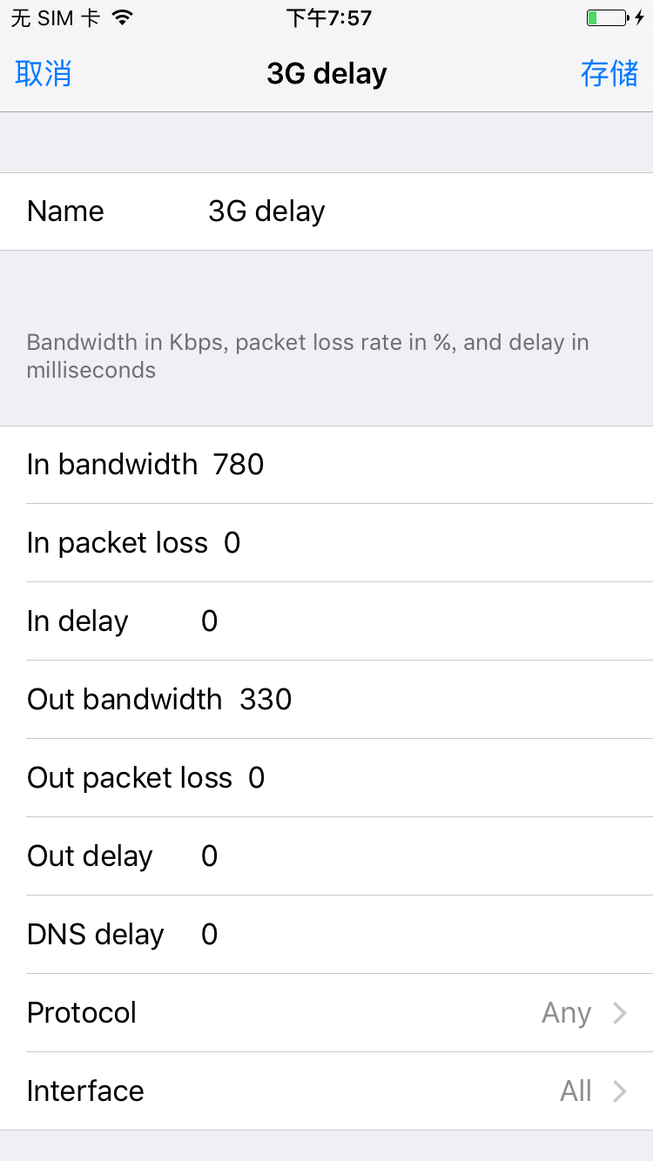
联通2G |  |  |  | 选择后，无网络，无法测试
3G(in /out band 780 / 330 , in/out delay 100 ) | 声网正常，AVSDK画面轻微动时，就出现卡顿； |  |  |  |  |  |  | 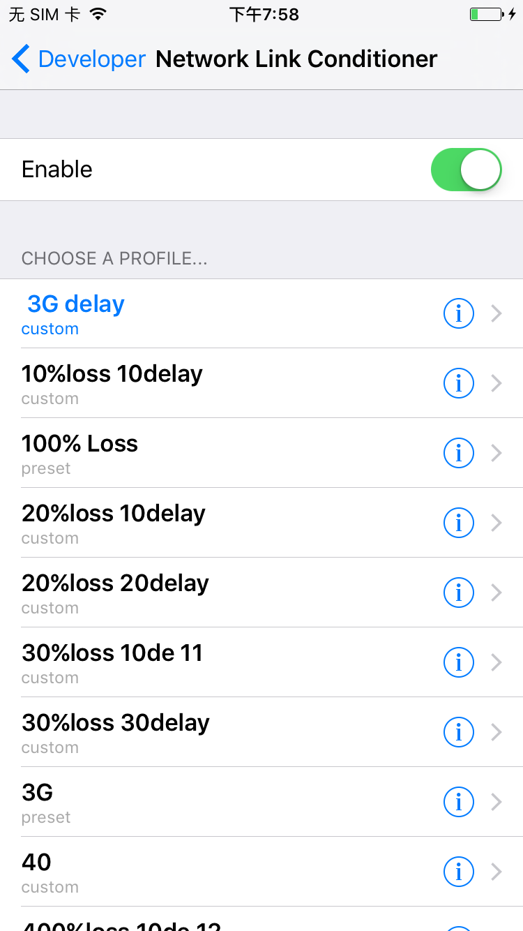
in /out band 780 / 330 | 声网正常，AVSDK画面轻微动时，就出现卡顿； |  | 监控截图 | 1400027849 adev1 2018-06-06 19:26:00 -- 2018-06-06 19:30:00 | AVSDK录像 | 声网录像
in /out band 780 / 500 | 声网正常，AVSDK画面轻微动时，就出现卡顿； |  |  | 1400027849 adev1 2018-06-06 19:26:00 -- 2018-06-06 19:30:00 | AVSDK录像 | 声网录像

